Sheet1
论文：Towards a Smaller Student Capacity Dynamic Distillation for Efficient Image Retrieval
序号 | 施引论文 | 年份 | 期刊/会议等级 | 作者1：姓名/学校/学术头衔（国内外院士、Fellow） | 作者2：姓名/学校/学术头衔（国内外院士、Fellow） | 作者3：姓名/学校/学术头衔（国内外院士、Fellow） | 作者4：姓名/学校/学术头衔（国内外院士、Fellow） | 作者5：姓名/学校/学术头衔（国内外院士、Fellow） | 作者6：姓名/学校/学术头衔（国内外院士、Fellow） | 作者7：姓名/学校/学术头衔（国内外院士、Fellow） | 文论首页截图（高清图） | 论文引用出处截图（高清图） | 论文引用描述
1 | Pairwise difference relational distillation for object re-identification | 2024 | JCR 一区 | Xie Yi, 华南理工大学 | Wu Hanxiao, 华侨大学 | Lin Yihong, 华南理工大学, IEEE Fellow | Zhu Jianqing, 华侨大学 | Zeng Huanqiang, 华侨大学 |  |  |  |  | 知识蒸馏（KD）[5–7]是一种高效的网络压缩技术，它将知识从复杂的教师网络转移到简单的学生网络，以提高学生网络的准确性。
2 | Distillation embedded absorbable pruning for fast object re-identification | 2024 | JCR 一区 | Xie Yi, 华侨大学 | Wu Hanxiao, 华侨大学 | Zhu Jianqing, 华侨大学 | Zeng Huanqiang, 华侨大学 |  |  |  |  |  | 最近的KD研究[4,5]发现，深度网络在早期阶段就建立了其关键连接。这解释了为什么KD在训练未训练的学生网络时效果更好，因为它们比训练过的学生网络更有潜力在早期阶段建立关键连接。
3 | Hierarchical damage correlations for old photo restoration | 2024 | JCR 一区 | Cai Weiwei, 华南理工大学 | Xu Xuemiao, 华南理工大学 | Xu Jiajia, 华南理工大学 | Zhang Huaidong, 华南理工大学 | Yang Haoxin, 华南理工大学 | Zhang Kun, 卡内基梅隆大学, APS Fellow | He Shengfeng, 新加坡管理大学
4 | Expanding and Refining Hybrid Compressors for Efficient Object Re-Identification | 2024 | JCR 一区 | Xie Yi, 华侨大学 | Wu Hanxiao, 华侨大学 | Zhu Jianqing, 华侨大学 | Zeng Huanqiang, 华侨大学 | Zhang Jing, 悉尼大学 |  |  |  |  | 有许多基于KD的高效对象重识别方法[7]、[33]、[34]、[35]。
5 | A Benchmark for Vehicle Re-Identification in Mixed Visible and Infrared Domains | 2024 | JCR 二区 | Zhao Qianqian, 华侨大学 | Zhan Simin, 华侨大学 | Cheng Rui, 广州航海学院 | Zhu Jianqing, 华侨大学 | Zeng Huanqiang, 华侨大学 |  |  |  |  | 车辆重识别以及人员重识别[1]、[2]、[3]、[4]、[5]、[6]、[7]是图像分析研究领域的热门话题。
6 | CIRI: Curricular Inactivation for Residue-aware One-shot Video Inpainting | 2024 | JCR 四区 | Zheng Weiying, 华南理工大学, IEEE Fellow | Xu Cheng, 华南理工大学 | Xu Xuemiao, 华南理工大学 | Liu Wenxi, 福州大学 | He Shengfeng, |  |  | 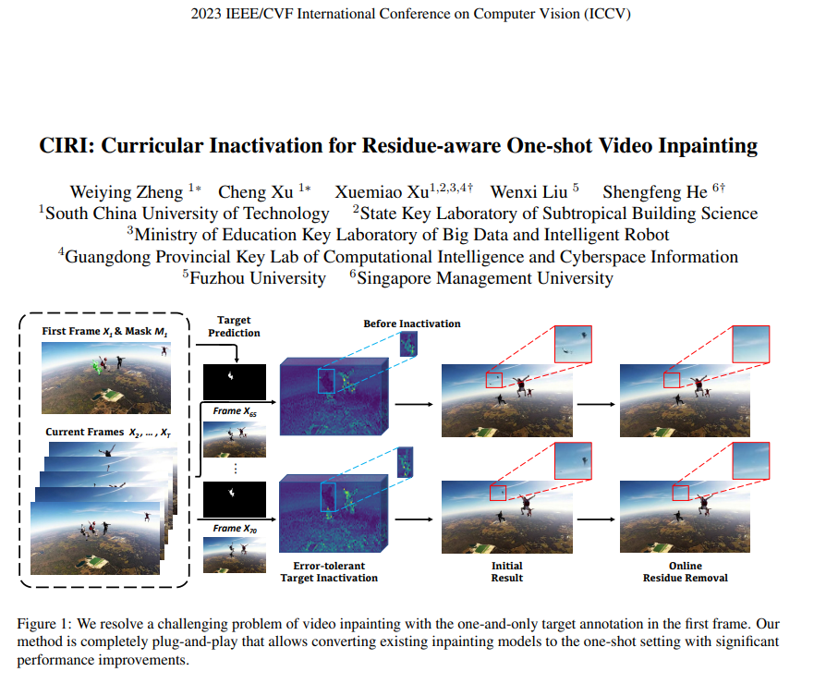 | 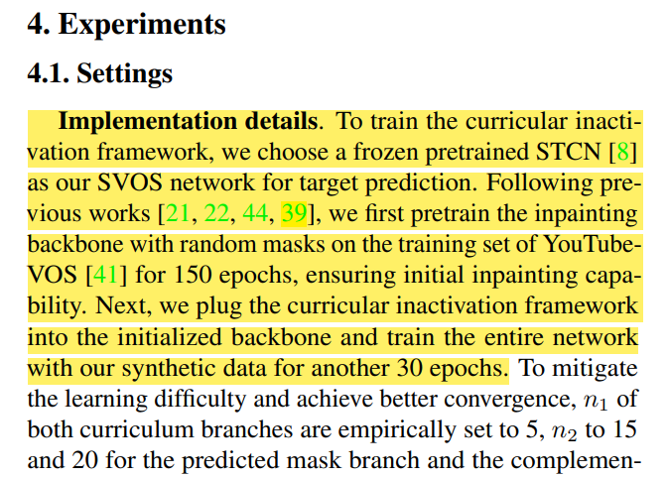 | 为了训练课程不激活框架，我们选择一个冻结的预训练STCN[8]作为我们的目标预测SVOS网络。遵循之前的工作[21, 22, 44, 39]，我们首先在YouTubeVOS[41]的训练集上用随机掩码预训练修复骨干150个周期，确保初始修复能力。接下来，我们将课程不激活框架插入初始化的骨干中，并用我们的合成数据再训练整个网络30个周期。

